A. Fractieondersteuning
 | Financiële uitsplitsing inkomsten en bestedingen 2022
 | Fractie: | SELECTEER

 | A. Fractieondersteuning (personele kosten fractieondersteuning)

 | Voeg indien nodig zelf extra rijen toe

1 | Bruto salaris inclusief vakantietoeslag

 | Datum (bank) transactie | Omschrijving | Bedrag

 |  | TOTAAL | 0

2 | Sociale lasten incl pensioenpremie

 | Datum (bank) transactie | Omschrijving | Bedrag

 |  | TOTAAL | 0

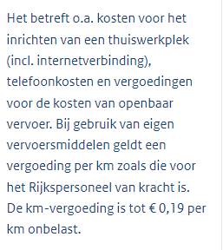
3 | Kostenvergoedingen |  |  | Toelichting uit de verordening

 | Datum (bank) transactie | Omschrijving | Bedrag

 |  | TOTAAL | 0

4 | Opleidingskosten fractiemedewerkers

 | Datum (bank) transactie | Omschrijving | Bedrag

 |  | TOTAAL | 0

5 | Kosten inhuur personeel

 | Datum (bank) transactie | Omschrijving | Bedrag

 |  | TOTAAL | 0

6 | Overige personele lasten

 | Datum (bank) transactie | Omschrijving | Bedrag

 |  | TOTAAL | 0

 | EINDE TABBLAD

B. Fractieactiviteiten
 | Financiële uitsplitsing inkomsten en bestedingen 2022
 | Fractie: | SELECTEER
 |  |  |  | Toelichting uit de verordening
 | B. Fractieactiviteiten

 | Voeg indien nodig zelf extra rijen toe

1 | Activiteiten |  |  | Toelichting uit de verordening
 | Datum (bank) transactie | Omschrijving | Bedrag

 |  | TOTAAL | 0

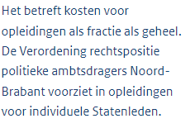
2 | Opleidingen |  |  | Toelichting uit de verordening
 | Datum (bank) transactie | Omschrijving | Bedrag

 |  | TOTAAL | 0

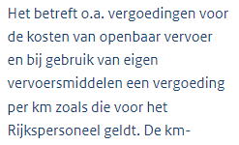
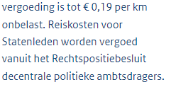
3 | Reiskosten vrijwilligers |  |  | Toelichting uit de verordening
 | Datum (bank) transactie | Omschrijving | Bedrag

 |  | TOTAAL | 0

4 | Onderzoekskosten |  |  | Toelichting uit de verordening
 | Datum (bank) transactie | Omschrijving | Bedrag

 |  | TOTAAL | 0

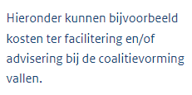
5 | Overige kosten fractieactiviteiten |  |  | Toelichting uit de verordening
 | Datum (bank) transactie | Omschrijving | Bedrag

 |  | TOTAAL | 0

 | EINDE TABBLAD

C. Algemene kosten
 | Financiële uitsplitsing inkomsten en bestedingen 2022
 | Fractie: | SELECTEER

 | C. Algemene kosten

 | Voeg indien nodig zelf extra rijen toe

1 | Administratiekosten |  |  | Toelichting uit de verordening

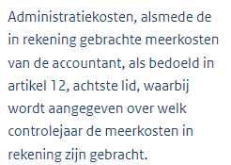
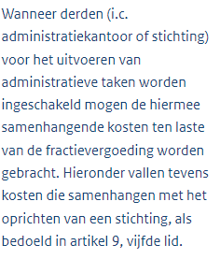
 | Datum (bank) transactie | Omschrijving | Bedrag

 |  | TOTAAL | 0

2 | Telefoon- porto en kantoorbehoeften

 | Datum (bank) transactie | Omschrijving | Bedrag

 |  | TOTAAL | 0

3 | Drukwerk en kopieerkosten

 | Datum (bank) transactie | Omschrijving | Bedrag

 |  | TOTAAL | 0

4 | Huisvestigingskosten |  |  | Toelichting uit de verordening
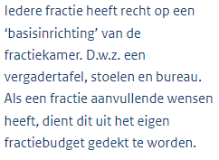
 | Datum (bank) transactie | Omschrijving | Bedrag

 |  | TOTAAL | 0

5 | Automatisering en ICT |  |  | Toelichting uit de verordening
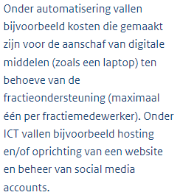
 | Datum (bank) transactie | Omschrijving | Bedrag

 |  | TOTAAL | 0

6 | Literatuur |  |  | Toelichting uit de verordening

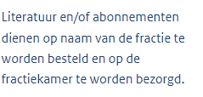
 | Datum (bank) transactie | Omschrijving | Bedrag

 |  | TOTAAL | 0

 | EINDE TABBLAD

D. Overige kosten
 | Financiële uitsplitsing inkomsten en bestedingen 2022
 | Fractie: | SELECTEER

 | D. Overige kosten

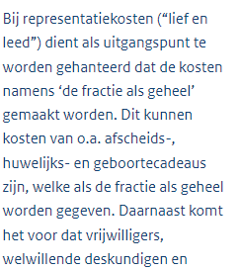
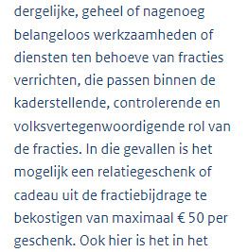
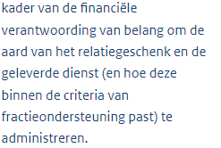
 | Voeg indien nodig zelf extra rijen toe
 |  |  |  | Toelichting uit de verordening
1 | Representatie

 | Datum (bank) transactie | Omschrijving | Bedrag

 |  | TOTAAL | 0

2 | Overig |  |  | Toelichting uit de verordening
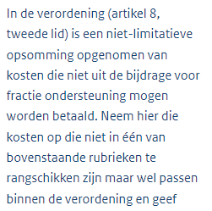
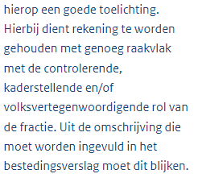
 | Datum (bank) transactie | Omschrijving | Bedrag

 |  | TOTAAL | 0

ð | Zijn er andere betalingen geweest die u hierboven niet kwijt kon, maar die toch van belang zijn?
 | Denk bijvoorbeeld aan terugstorting reserve in 2022

 | EINDE TABBLAD

